qq图
样本sorted dataset | 拟合rank | 拟合tn | 拟合quantile | 拟合-quantile★ | 完美线★★★
64.3 | 1 | 0.0062344139651 | 63.815349492 | -2.498590561 | -2.3875531232 | 64.993 | 1横轴部分如此可不可以？
65 | 2 | 0.016209476309 | 65.231352216 | -2.139206443 | -2.2089967999 |  | 2可否转到标准正态分布
65 | 3 | 0.026184538653 | 66.015897747 | -1.9400873319 | -2.2089967999 |  | 3画出一个拟合线
67.2 | 4 | 0.036159600998 | 66.579265994 | -1.7971034256 | -1.6478197837
67.3 | 5 | 0.046134663342 | 67.026689154 | -1.6835465977 | -1.6223117376
67.3 | 6 | 0.056109725686 | 67.401984793 | -1.5882958682 | -1.6223117376
67.3 | 7 | 0.06608478803 | 67.727808464 | -1.5056012163 | -1.6223117376
67.3 | 8 | 0.076059850374 | 68.017471158 | -1.4320842871 | -1.6223117376
68 | 9 | 0.086034912718 | 68.279490899 | -1.3655831909 | -1.4437554142
68 | 10 | 0.096009975062 | 68.519663958 | -1.304626823 | -1.4437554142
68.8 | 11 | 0.10598503741 | 68.742122078 | -1.2481665395 | -1.2396910447
68.8 | 12 | 0.11596009975 | 68.949919735 | -1.1954271085 | -1.2396910447
68.8 | 13 | 0.12593516209 | 69.14538232 | -1.145818342 | -1.2396910447
69.7 | 14 | 0.13591022444 | 69.330323552 | -1.0988799141 | -1.010118629
69.7 | 15 | 0.14588528678 | 69.506187127 | -1.0542454125 | -1.010118629
69.7 | 16 | 0.15586034913 | 69.674142296 | -1.0116180791 | -1.010118629
70.3 | 17 | 0.16583541147 | 69.835150326 | -0.97075394243 | -0.85707035192
70.4 | 18 | 0.17581047382 | 69.990011905 | -0.9314497863 | -0.83156230573
70.4 | 19 | 0.18578553616 | 70.139401719 | -0.89353437461 | -0.83156230573
70.4 | 20 | 0.1957605985 | 70.283894157 | -0.8568619257 | -0.83156230573
70.4 | 21 | 0.20573566085 | 70.423982773 | -0.82130717521 | -0.83156230573
70.4 | 22 | 0.21571072319 | 70.560095222 | -0.78676158292 | -0.83156230573
70.4 | 23 | 0.22568578554 | 70.69260491 | -0.75313037839 | -0.83156230573 | ★★ | 和spsspro的不一致
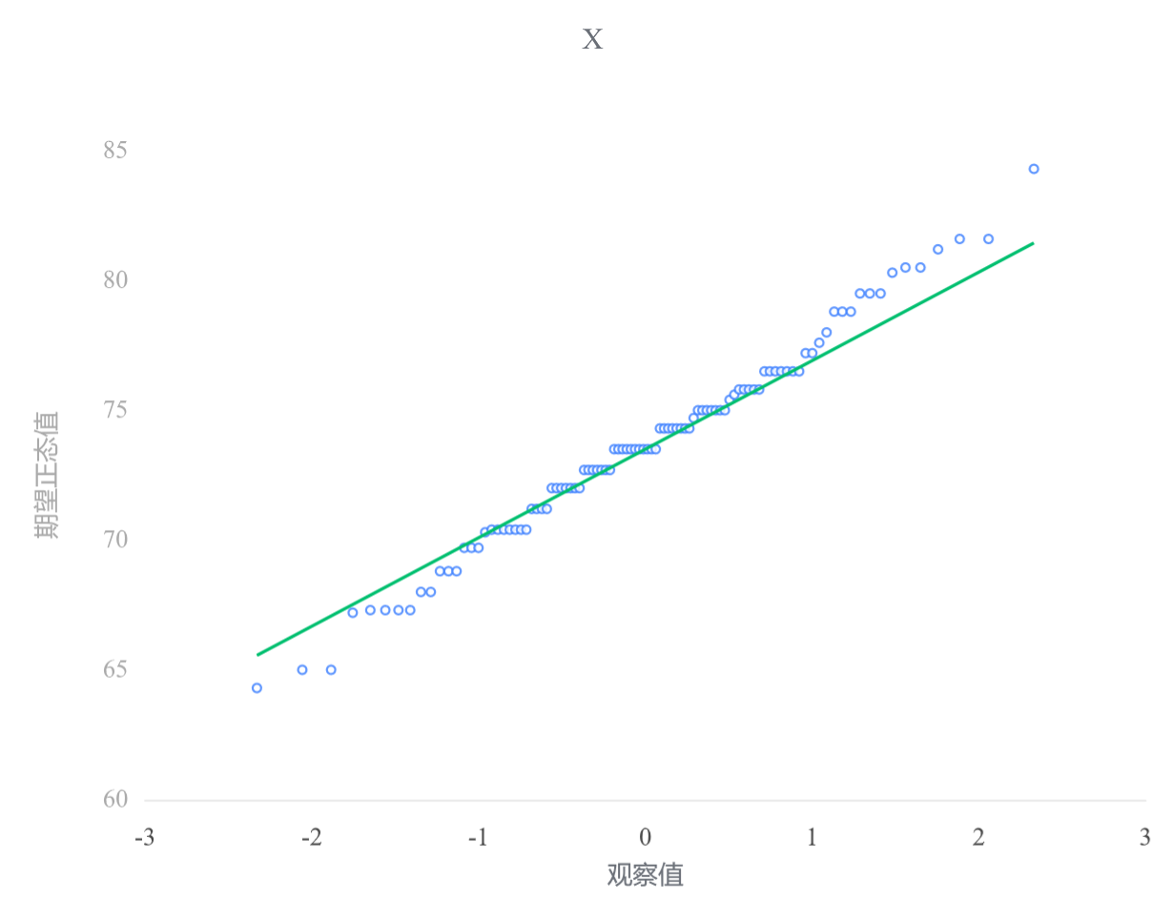
70.4 | 24 | 0.23566084788 | 70.821840165 | -0.72033023086 | -0.83156230573
71.2 | 25 | 0.24563591022 | 70.948091567 | -0.6882873909 | -0.62749793622
71.2 | 26 | 0.25561097257 | 71.071617844 | -0.6569361928 | -0.62749793622
71.2 | 27 | 0.26558603491 | 71.192650673 | -0.62621783615 | -0.62749793622
71.2 | 28 | 0.27556109726 | 71.311398624 | -0.59607938603 | -0.62749793622
72 | 29 | 0.2855361596 | 71.428050412 | -0.56647294563 | -0.42343356672
72 | 30 | 0.29551122195 | 71.542777624 | -0.5373549666 | -0.42343356672
72 | 31 | 0.30548628429 | 71.65573699 | -0.50868566983 | -0.42343356672
72 | 32 | 0.31546134663 | 71.767072323 | -0.48042855589 | -0.42343356672
72 | 33 | 0.32543640898 | 71.876916152 | -0.4525499884 | -0.42343356672
72 | 34 | 0.33541147132 | 71.985391131 | -0.42501883739 | -0.42343356672
72 | 35 | 0.34538653367 | 72.092611251 | -0.39780617203 | -0.42343356672
72.7 | 36 | 0.35536159601 | 72.198682885 | -0.37088499448 | -0.2448772434
72.7 | 37 | 0.36533665835 | 72.303705706 | -0.34423000787 | -0.2448772434
72.7 | 38 | 0.3753117207 | 72.407773483 | -0.31781741295 | -0.2448772434
72.7 | 39 | 0.38528678304 | 72.510974794 | -0.29162472875 | -0.2448772434
72.7 | 40 | 0.39526184539 | 72.613393648 | -0.26563063351 | -0.2448772434
72.7 | 41 | 0.40523690773 | 72.715110048 | -0.23981482261 | -0.2448772434
72.7 | 42 | 0.41521197007 | 72.81620049 | -0.21415788101 | -0.2448772434
73.5 | 43 | 0.42518703242 | 72.91673842 | -0.18864116776 | -0.040812873901
73.5 | 44 | 0.43516209476 | 73.016794651 | -0.16324671084 | -0.040812873901
73.5 | 45 | 0.44513715711 | 73.116437738 | -0.1379571105 | -0.040812873901
73.5 | 46 | 0.45511221945 | 73.215734335 | -0.11275544983 | -0.040812873901
73.5 | 47 | 0.4650872818 | 73.314749524 | -0.087625211223 | -0.040812873901
73.5 | 48 | 0.47506234414 | 73.413547122 | -0.062550197581 | -0.040812873901
73.5 | 49 | 0.48503740648 | 73.51218998 | -0.037514457344 | -0.040812873901
73.5 | 50 | 0.49501246883 | 73.610740264 | -0.012502212343 | -0.040812873901
73.5 | 51 | 0.50498753117 | 73.709259736 | 0.012502212343 | -0.040812873901
73.5 | 52 | 0.51496259352 | 73.80781002 | 0.037514457344 | -0.040812873901
73.5 | 53 | 0.52493765586 | 73.906452878 | 0.062550197581 | -0.040812873901
74.3 | 54 | 0.5349127182 | 74.005250476 | 0.087625211223 | 0.1632514956
74.3 | 55 | 0.54488778055 | 74.104265665 | 0.11275544983 | 0.1632514956
74.3 | 56 | 0.55486284289 | 74.203562262 | 0.1379571105 | 0.1632514956
74.3 | 57 | 0.56483790524 | 74.303205349 | 0.16324671084 | 0.1632514956
74.3 | 58 | 0.57481296758 | 74.40326158 | 0.18864116776 | 0.1632514956
74.3 | 59 | 0.58478802993 | 74.50379951 | 0.21415788101 | 0.1632514956
74.3 | 60 | 0.59476309227 | 74.604889952 | 0.23981482261 | 0.1632514956
74.3 | 61 | 0.60473815461 | 74.706606352 | 0.26563063351 | 0.1632514956
74.7 | 62 | 0.61471321696 | 74.809025206 | 0.29162472875 | 0.26528368035
75 | 63 | 0.6246882793 | 74.912226517 | 0.31781741295 | 0.34180781892
75 | 64 | 0.63466334165 | 75.016294294 | 0.34423000787 | 0.34180781892
75 | 65 | 0.64463840399 | 75.121317115 | 0.37088499448 | 0.34180781892
75 | 66 | 0.65461346633 | 75.227388749 | 0.39780617203 | 0.34180781892
75 | 67 | 0.66458852868 | 75.334608869 | 0.42501883739 | 0.34180781892
75 | 68 | 0.67456359102 | 75.443083848 | 0.4525499884 | 0.34180781892
75 | 69 | 0.68453865337 | 75.552927677 | 0.48042855589 | 0.34180781892
75.4 | 70 | 0.69451371571 | 75.66426301 | 0.50868566983 | 0.44384000367
75.6 | 71 | 0.70448877805 | 75.777222376 | 0.5373549666 | 0.49485609605
75.8 | 72 | 0.7144638404 | 75.891949588 | 0.56647294563 | 0.54587218842
75.8 | 73 | 0.72443890274 | 76.008601376 | 0.59607938603 | 0.54587218842
75.8 | 74 | 0.73441396509 | 76.127349327 | 0.62621783615 | 0.54587218842
75.8 | 75 | 0.74438902743 | 76.248382156 | 0.6569361928 | 0.54587218842
75.8 | 76 | 0.75436408978 | 76.371908433 | 0.6882873909 | 0.54587218842
76.5 | 77 | 0.76433915212 | 76.498159835 | 0.72033023086 | 0.72442851174
76.5 | 78 | 0.77431421446 | 76.62739509 | 0.75313037839 | 0.72442851174
76.5 | 79 | 0.78428927681 | 76.759904778 | 0.78676158292 | 0.72442851174
76.5 | 80 | 0.79426433915 | 76.896017227 | 0.82130717521 | 0.72442851174
76.5 | 81 | 0.8042394015 | 77.036105843 | 0.8568619257 | 0.72442851174
76.5 | 82 | 0.81421446384 | 77.180598281 | 0.89353437461 | 0.72442851174
76.5 | 83 | 0.82418952618 | 77.329988095 | 0.9314497863 | 0.72442851174
77.2 | 84 | 0.83416458853 | 77.484849674 | 0.97075394243 | 0.90298483505
77.2 | 85 | 0.84413965087 | 77.645857704 | 1.0116180791 | 0.90298483505
77.6 | 86 | 0.85411471322 | 77.813812873 | 1.0542454125 | 1.0050170198
78 | 87 | 0.86408977556 | 77.989676448 | 1.0988799141 | 1.1070492046
78.8 | 88 | 0.87406483791 | 78.17461768 | 1.145818342 | 1.3111135741
78.8 | 89 | 0.88403990025 | 78.370080265 | 1.1954271085 | 1.3111135741
78.8 | 90 | 0.89401496259 | 78.577877922 | 1.2481665395 | 1.3111135741
79.5 | 91 | 0.90399002494 | 78.800336042 | 1.304626823 | 1.4896698974
79.5 | 92 | 0.91396508728 | 79.040509101 | 1.3655831909 | 1.4896698974
79.5 | 93 | 0.92394014963 | 79.302528842 | 1.4320842871 | 1.4896698974
80.3 | 94 | 0.93391521197 | 79.592191536 | 1.5056012163 | 1.6937342669
80.5 | 95 | 0.94389027431 | 79.918015207 | 1.5882958682 | 1.7447503593
80.5 | 96 | 0.95386533666 | 80.293310846 | 1.6835465977 | 1.7447503593
81.2 | 97 | 0.963840399 | 80.740734006 | 1.7971034256 | 1.9233066826
81.6 | 98 | 0.97381546135 | 81.304102253 | 1.9400873319 | 2.0253388673
81.6 | 99 | 0.98379052369 | 82.088647784 | 2.139206443 | 2.0253388673
84.3 | 100 | 0.99376558603 | 83.504650508 | 2.498590561 | 2.7140561144

